关系图
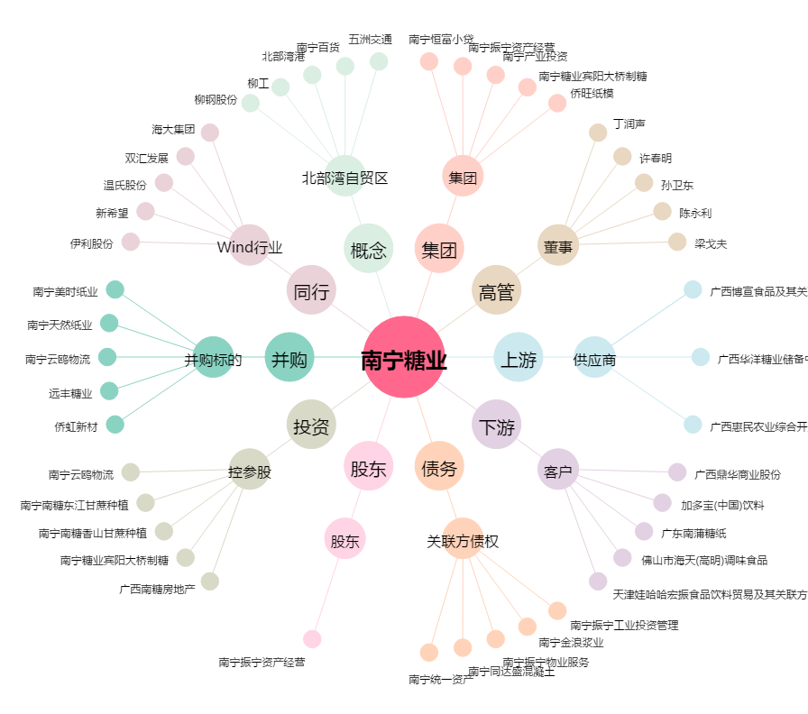
南宁糖业[000911.SZ] - 关系概览图

